Welkom
Totals
Verschillende Rapporten
 | Hier vind je een overzicht van de totalen per trainer

Details
 | Hier kan je zelf filteren en meerdere kolommen toevoegen of weghalen
 |  | * Raadpleeg hiervoor "Werken met Draaitabellen"

Per Trainer

 | Hier vind je gedetailleerde info per trainer

Procedures
Data Importeren
Hoe Data Importeren

Werken met Draaitabellen

Hoe Data Importeren
Terug naar Welkom
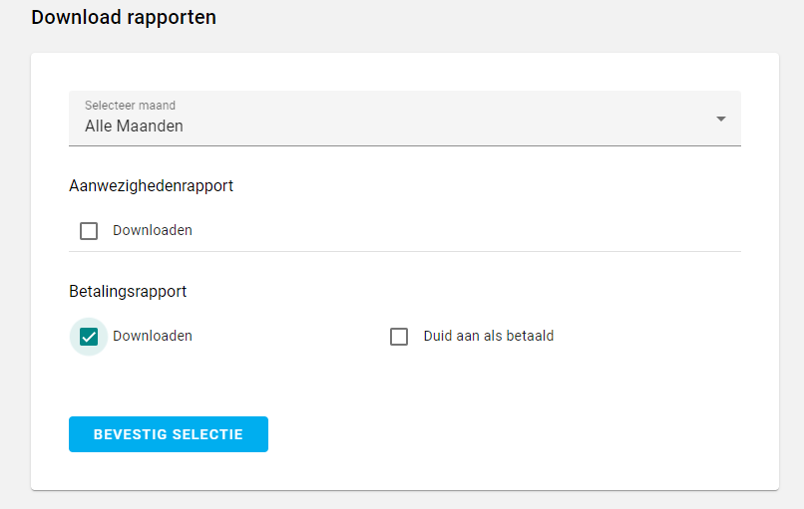
Exporteer Data
 |  | Ga in de WebTool naar Rapporten

 | Selecteer
 |  | Een Specifieke Maand of Alle Maanden

 | Vink aan
 |  | Vink onder Betalingsrapport "Downloaden" aan

 | Download de file via
 |  | "Bevestig Selectie"

 | Opgepast
 |  | Open de file niet.
 |  | Copieer hem naar de plaats waar je hem wil opslaan zonder hem te openen

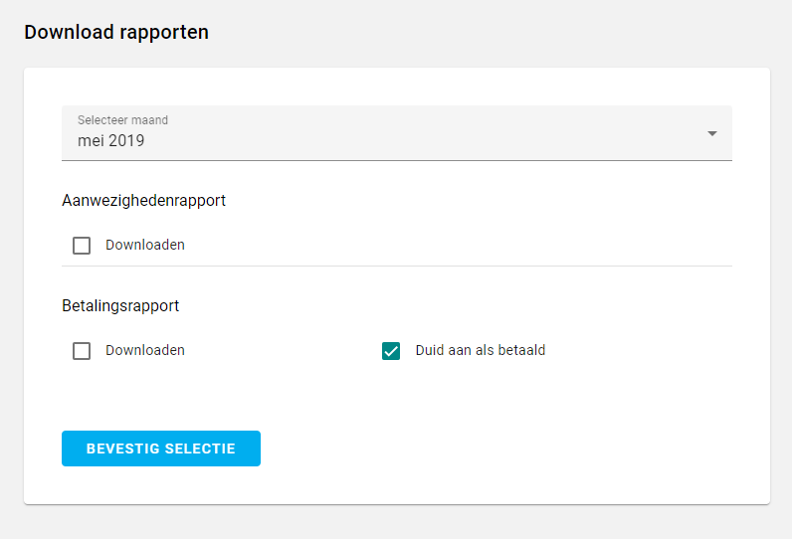
Duid aan als Betaald |  | Ga in de WebTool naar Rapporten

 | Selecteer
 |  | De Maand die je als betaald wil registreren

 | Vink aan
 |  | "Duid aan als betaald"

 | "Bevestig Selectie"
 |  | Zal alle reeds ingegeven onkosten van die maand als bedaald registreren

 |  | OPGEPAST : Dit is niet omkeerbaar

Importeer de Data
Data Importeren
 |  | Click op "Data Importeren" in het tabblad 'Welkom'

 |  | Selecteer de file die je gedownload hebt

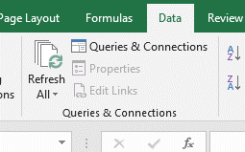
Refresh Draaitabellen
 |  | Selecteer toolbar "Data"

 |  | "Refresh All"

Werken Met Draaitabellen
Terug naar Welkom

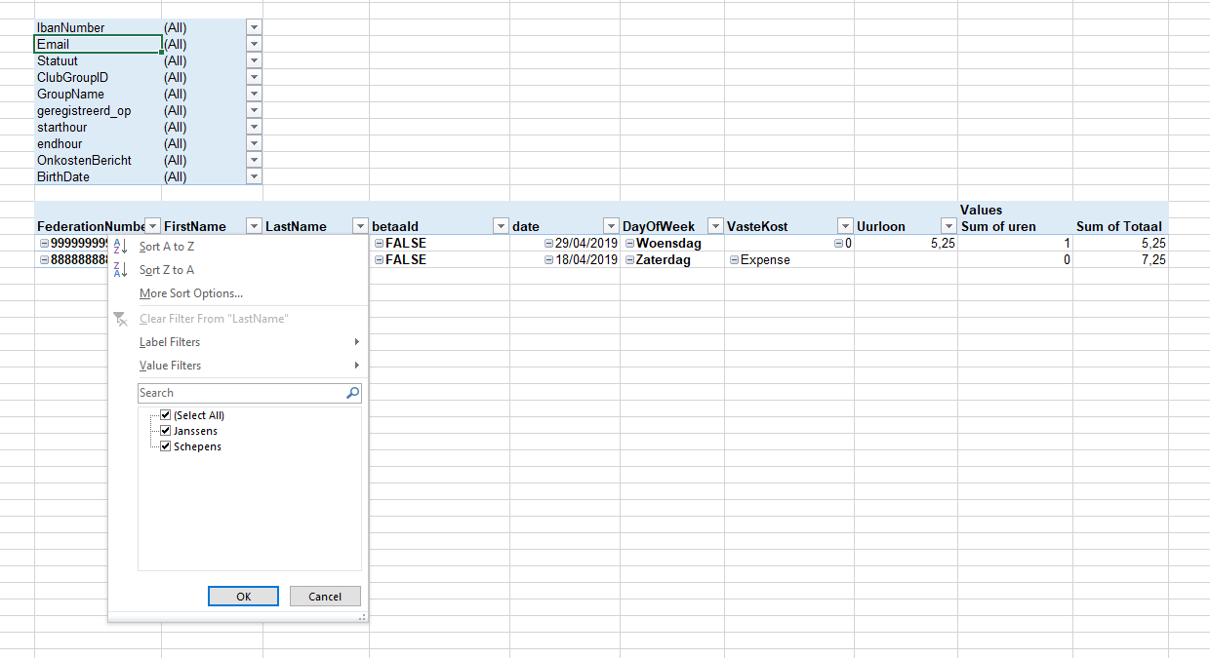

Draaitabellen

 | Filter Gegevens

 |  | Klik op de pijltjes om een of meerdere items te slecteren

 | Kolommen Toevoegen

 |  | Sleep Items van de filter sectie naar de plaats waar je deze wil zien.

 | Kolommen Weghalen

 |  | Sleep de items naar de filter sectie

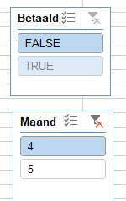

 | Selecteren via Slicers

 |  | Selecteer 1 item door erop te klikken

 |  | Selecteer meerdere items door de CTRL toets in te houden

 |  | Maak de selectie ongedaan door op het rode kruisje te klikken

